课题记录-原数据
标准时间制作管理系统测试课题记录表

序列 | 功能 | 课题内容描述 | 截图 | 部门 | 担当 | 测试时间 | 要望 | 解决级别 | IT担当 | 对应纳期 | 对应状态 | 用户担当 | 用户 再测试日期 | 测试结果 | 备注 | 类型 | ESL | 开发时长 评估（人天） | 开发测试总时长
130 | 分析表 | 分析表查询：选定4、5 页时系统会报错 分析表无法翻页跳转至最后页，跳转至最后页出错，且无法返回初始界面，需要重新登录系统操作； | 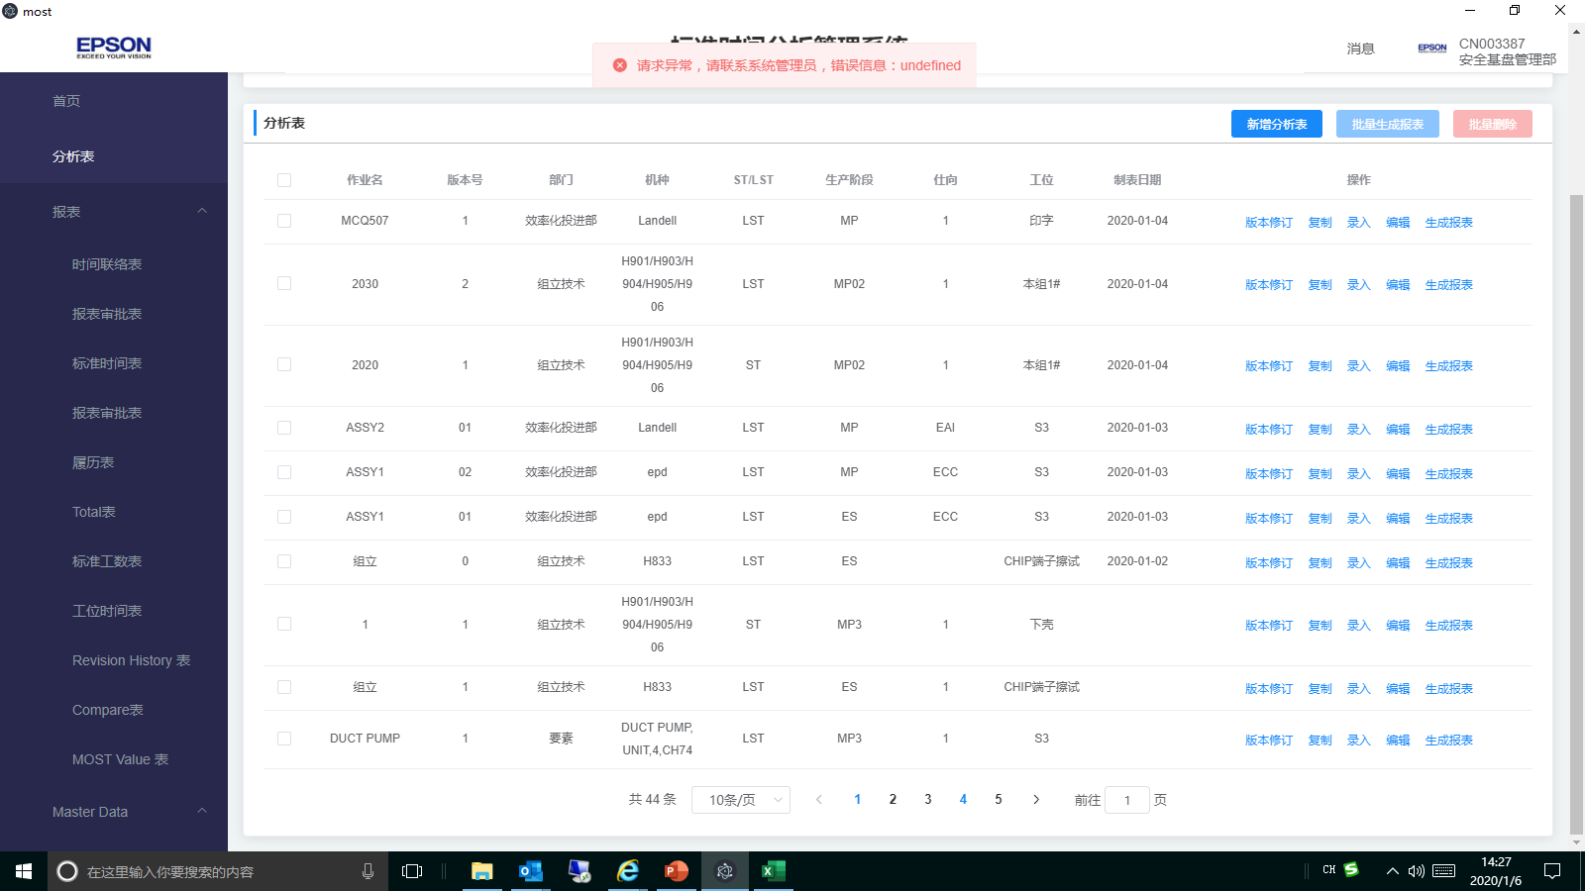 | VP | 曾辉 | 2020-01-06 |  | 高 | 熊驰 罗钰 | 2020-01-08 | 处理中
133 | 分析表、报表、Master data | 该系统中各分析表、报表、Master data列表前均无序号展示；在部份或批量选择时无参考数据； |  | VP | 曾辉 | 2020-01-06 |  | 高 | 熊驰 | 2020-01-08 | 处理中 |  |  |  |  | 新增
135 | 分析表 | 分析表无法生成报表 |  | VP | 曾辉 | 2020-01-06 |  | 高 | 华明香 | 2020-01-08 | 处理中
140 | UI（分析表界面） | 当本人新增一个分析表时会多出一个“删除”按钮，“操作”下的命令菜单键排列就会不整齐 |  | EPD | 盘冬华 | 2020-01-04 |  |  | 熊驰 | 2020-01-09 | 处理中
141 | UI（登录界面） | 输入的密码没有可见按钮 |  | EPD | 盘冬华 | 2020-01-06 |  |  | 熊驰 | 2020-01-09 | 处理中
148 | Master Data | 部品导入功能，之前可以导入，现在又不能导入了(提示机种不存在异常） |  | EPD | 邓木清 | 2020-01-04 |  |  | 周述文 | 2020-01-09 | 处理中
149 | Master Data | 手顺组合，有带频率参数时，无法保存，保存后自动删除内容 |  | EPD | 邓木清 | 2020-01-04 |  |  | 熊驰 周述文 | 2020-01-09 | 处理中
150 | Master Data | 常用指标值组合里不同组合同一个编码存在，在分析表中输入快捷方式就会出现两个选择 |  | EPD | 盘冬华 | 2020-01-04 |  |  | 周述文 | 2020-01-09 | 处理中
151 | Master Data | 机种显示顺序不对 |  | EPD | 盘冬华 | 2020-01-06 |  |  | 周述文 | 2020-01-09 | 处理中
152 | Master Data | 关键词导出信息不完善（缺部门） |  | EPD | 盘冬华 | 2020-01-06 |  |  | 周述文 | 2020-01-09 | 处理中

12.26课题记录
1 | 分析表删除功能追加 | 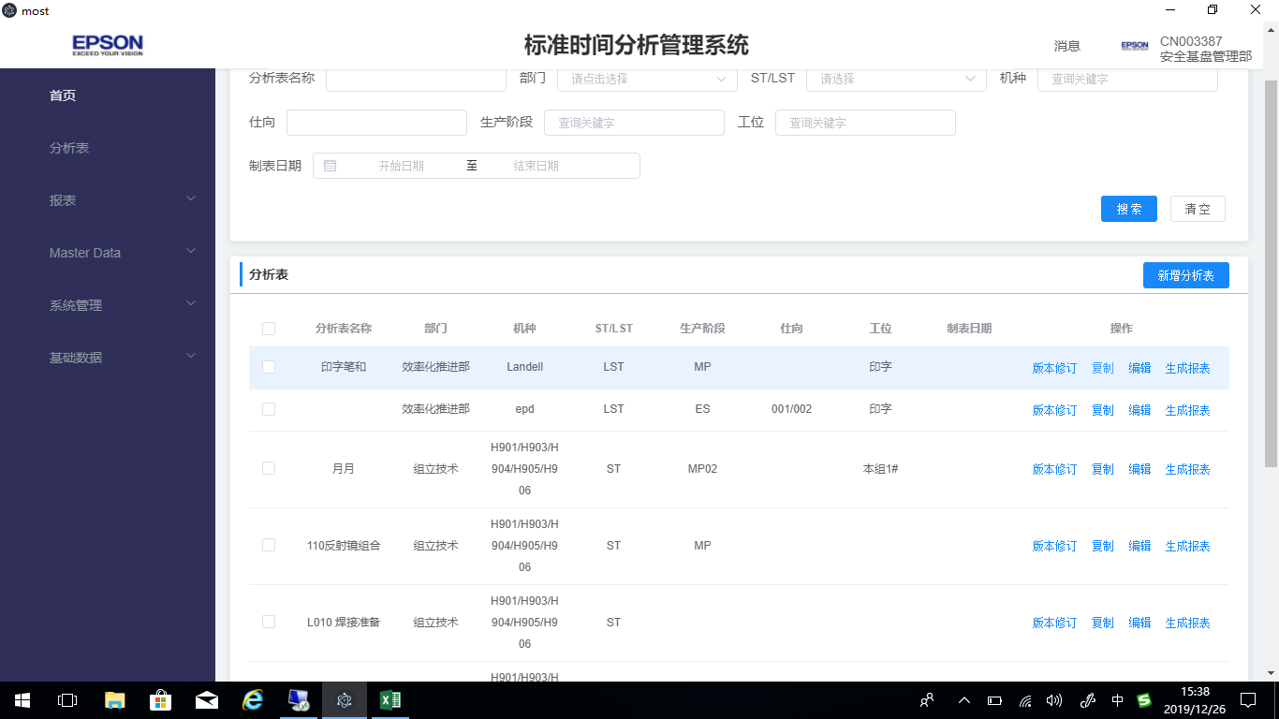
2 | 分析表复制excel 整行到系统。
3 | 分析表录入模块 选定行或多行需要有颜色标识
4 | 当前编辑的每个分析表的名称需要显示：机种、ST\LST、生产阶段
5 | 分析表导出excel 表
6 | 冻结到key列
7 | 分析表中Remark 2需要插入图片，并导出也要有。
8 | 所有快捷键 大小写都需要支持（例如：ctrl+c\ctrl+C…….)

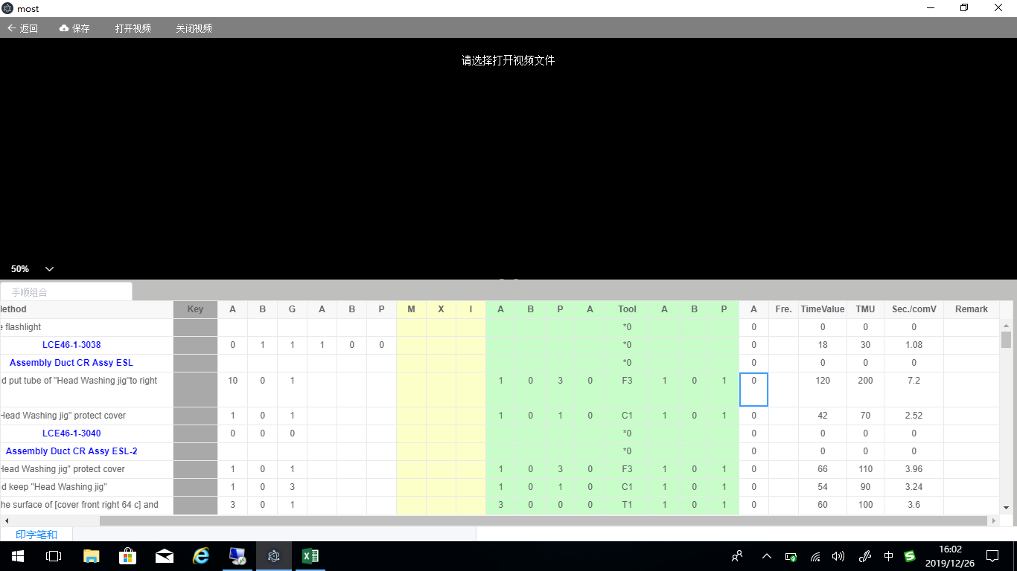

有值为：0，当无值为空
0
0
0

